Info
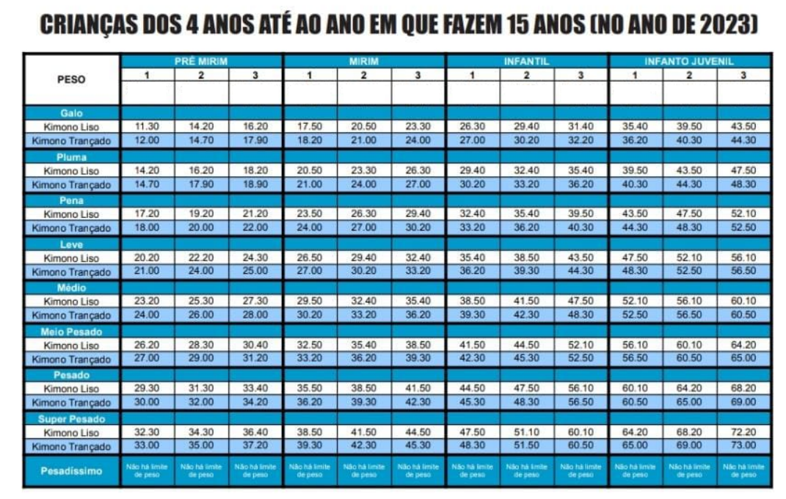
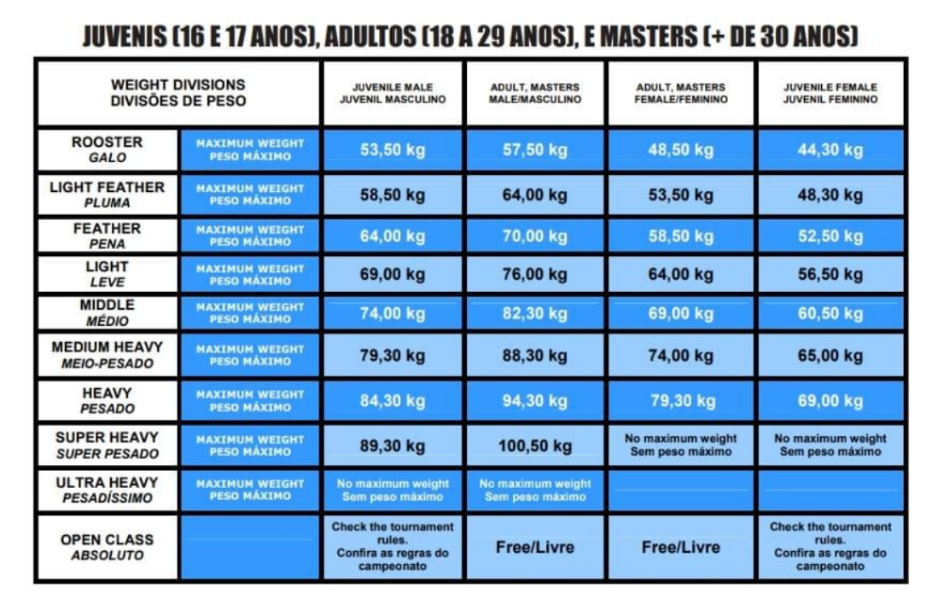
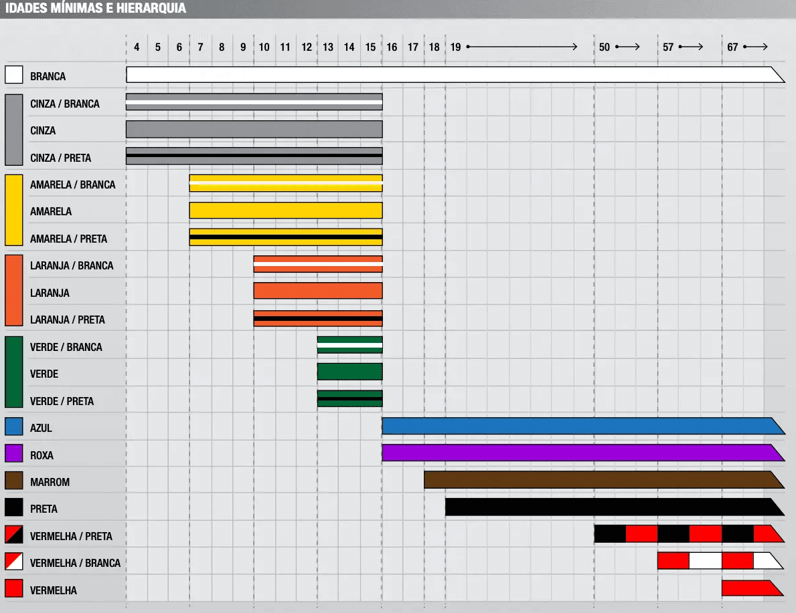
Branca | Pré-mirim | 4 | 5 | Kimono Liso | 1 | Galo | Masculino
Cinza/Branca | Mirim | 6 | 7 | Kimono Trançado | 2 | Pluma | Feminino
Cinza | Infantil | 8 | 11 |  | 3 | Pena
Cinza/Preta | Infanto-Juvenil | 14 | 15 |  |  | Leve
Amarela/Branca |  |  |  |  |  | Médio
Amarela |  |  |  |  |  | Meio-Pesado
Amarela/Preta |  |  |  |  |  | Pesado
Laranja/Branca |  |  |  |  |  | Super Pesado
Laranja |  |  |  |  |  | Pesadíssimo
Laranja/Preta
Verde/Branca
Verde
Verde/Preta

